README
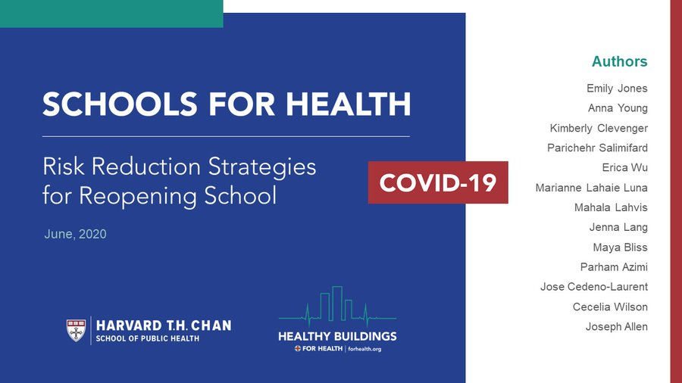
HARVARD - CU BOULDER Calculateur pour purificateurs d'air portables dans les écoles v1
AUTEURS | Joseph Allen |  | Healthy Buildings Program, Harvard T.H. Chan School of Public Heatlh
 | Jose Cedeno-Laurent |  | Healthy Buildings Program, Harvard T.H. Chan School of Public Health
 | Shelly Miller |  | Mechanical Engineering, College of Engineering and Applied Science, University of Colorado Boulder
À propos | Cet outil est lié au rapport 'Schools for Health' sur les stratégies de réduction des risques liés au COVID19 dans les écoles et ne devriat pas être utilisé sans.
 | Lien vers le rapport : https://schools.forhealth.org/risk-reduction-strategies-for-reopening-schools/
 | Les présentes recommandations ne supplantent pas les recommandations officielles d'applications localement.
 | Il est développé pour soutenir les efforts visant à compléter la ventilation par de l'air extérieur avec des techniques éprouvées de purification d'air par filtration.
 | Un tutoriel présentant ces outil est disponibles sur youtube : https://www.youtube.com/watch?v=ScDnAVcvFuk
 | La traduction de cet outil est faite par prof Geoffrey van Moeseke, UCLouvain, en mars 2021. Sa publication dans Energie+ est faite avec l'accord des auteurs.
DATE | 2020-11-08
VERSION | v1.3
VERSION ORIGINALE | https://docs.google.com/spreadsheets/d/1NEhk1IEdbEi_b3wa6gI_zNs8uBJjlSS-86d4b7bW098/edit#gid=0
SHORT URL | https://tinyurl.com/portableaircleanertool
 | Vérifiez régulièrement les updates.
IMPORTANT | (Les remarques qui suivent sont celles des auteurs et s'appliquent particulièrement au contexte des Etats-Unis d'Amérique. Nous laissons les lecteurs juger de leru application dans leur propre contexte - NdT)
 | Cet outil vise à simplifier le prcessus de décision relatif aux purificateurs d'air portables dans les écoles pour le controle des transmissions par aérosol.
 | Il peut aussi être utilisé pour des espacess résidentiels ou de bureaux, pour autant que l'on adapte les hypothèses de ventilation et d'occupation.
 | La transmission par aérosols n'est pas le seul mode de transmission. Dès lors d'autres réduction de prévention doivent être mises en place.
 | LE POT DU MASQUE EST NECESSAIRE ET LA NECESSITE DE RESPECTER LA DISTANCIATION SOCIALE DOIT ETRE RAPPELEE (~2 meters)
 | Lisez le DISCLAIMER en bas de cet onglet
 | Les écoles doivent être ouvertes quand la contamination est contrôlée dans la communautée, et les recommandations sanitaires être définies par les autorités de santé publique.
 | Pour juger de la pertinence de l'ouvertures des écoles sur base de la situation dans la communauté: https://globalhealth.harvard.edu/path-to-zero-schools-achieving-pandemic-resilient-teaching-and-learning-spaces/
NOTES
 | Guide de sélection rapide "règle du pouce" pour les purificateurs d'air portables
 |  | Cherchez des purificateurs d'air portables avec filtres HEPA
 |  | Cherchez des capacités de débit d'air élevées
 |  | Evitez les accessoires (par exempe les ioniseurs, lampes ultra-violets)
 | Le positionnement de l'appareil est important
 |  | Les calculs sont basés sur un modèles "simple-box" qui suppose une air partfaitement mélangé dans le local.
 |  | Evitez de générez des courants d'air allant d'un individu à l'autre.
 |  | En l'absence d'autre information, placez le purificateur d'air au milieu de la pièce.
 | Bases pour viser un total de 5 renouvellements horaires (ACH) en combiannt l'air extérieur et le purificateur d'air.
 |  | Le but est un total de 5 renouvellements horaires.
 |  | 5 renouvellements horaires signifie que l'air intérieur sera remplacé par de l'air propre en moyenne 5 fois toutes les heures.
 |  | Cela prendra (1/5)*60*3=36 minutes pour nettoyer complètement une pièce de sa contamination.
 |  | Les standards de dimensionnement pour la ventilation des classes sont, approximativement de 3 renouvellements horaires (voir ci-dessous).
 |  | Beaucoup de salles de classes ne respectent pas ces standards. Peu feront mieux.
 |  | Les effets de la ventialtion et de la purification d'air sont cumulatifs (par exemple, ventilation de 3 ACH + purification de 2 ACH = 5 ACH)
 |  | On peut placer plusieurs purificateurs d'air dans une pièce pour obtenir un plus grand ACH (par exemple, placer deux appareils, chacun avec 2 ACH, équivaut à 4 ACH au total)
 | Comprendre le TAAN
 |  | Le taux d'apport d'air propre (CADR) est une combinaison de la performance du filtre et de quelle quantitié d'air passe au travers du filtre (par exemple un appareil avec un bon filtre au travers aucun air ne passe est inutile).
 |  | Les filtres HEPA bloquent >99.97% des aérosols. Dsè lros, privilégiez des appareils avec filtres HEPA.
 |  | Ensuite, cherchez un haut CADR, qui est exprimé en unités de débit : pieds carrés par minutes (cfm), mètre cubes par heure, … (1cfm = 472 cm3/s)
 |  | Le CADR est déterminé pour diffférentes tailles de particules. Utilisés les valeurs indiquées pour la fumée ou la poussière.
 | Types de filtres et quand les changer ?
 |  | Cherchez des appareils avec des filtres HEPA, et respecter les recommandations du fabriquant pour les remplacements et entretients.
 |  | Beraucoup d'appareils utilisent un filtre a charbon. Cette technique est efficace pour réduire les concentrations en polluants en phase gazeuse. Il doit être remplacé régulièrement et n'a aucun effet sur le COVID19.
 | L'hypothèse d'un taux de ventilation par de l'air extérieur de ~3 ACH comme référence dans les écoles est basé sur le standard ASHRAE 62.1 (2019)
 |  |  |  |  |  |  |  | Calculs basés sur ASHRAE
 |  | ASHRAE |  |  |  |  |  | 50 | m2 salle* |  | 100 | m2 salle*
 |  |  |  | l·s/personne | l·s/m2 | Occupation standard (par 100 m2) |  | l·s | l·s/p | ACH | l·s | l·s/p | ACH
 |  | Salle de classe | 5-8 ans | 5 | 0.6 | 25 |  | 92.5 | 7.4 | 2.8 | 185.0 | 7.4 | #REF!
 |  |  | 9 ans et plus | 5 | 0.6 | 35 |  | 117.5 | 6.7 | 3.5 | 235.0 | 6.7 | #REF!
 |  |  |  |  |  |  |  | *suppose un plafond à 2.4 m |  |  | *suppose un plafond à 2.4 m
 |  |  |  |  |  |  |  | ** unités impériales au pied de l'onglet README
AUTRES SOURCES UTILES

 | Efficacité des purificateurs d'air
 |  | Kirkman, Zhai, Miller |  | Effectiveness of Air Cleaners for Removal of Virus-Containing Respiratory Droplets. Recommendations for Air Cleaner Selection for Campus Spaces
 |  |  |  | https://shellym80304.files.wordpress.com/2020/06/air-cleaner-report.pdf
 |  | Offermann et al. 1985 |  | Control of respirable particles in indoor air with portable air cleaners
 |  |  |  | https://www.sciencedirect.com/science/article/abs/pii/0004698185900034
 |  | Miller et al. 1996 |  | Effectiveness of in-room air filtration for tuberculosis control in healthcare settings
 |  |  |  | https://shellym80304.files.wordpress.com/2020/06/miller-leiden-et-al-1996.pdf
 |  | Shaughnessy and Sextro 2006 |  | What is an effective portable air cleaning device? A review
 |  |  |  | https://www.tandfonline.com/doi/full/10.1080/15459620600580129?casa_token=90BksVnsPBcAAAAA%3ALI6QfCsrlFVElAHpOtdgvVOt9OjRQ1PN5aMvJbnn5ohUg58Hy1H3DZ8HjfJybl3K9vRO6XyK5HUeXg
 |  | California Air Resources Board |  | https://ww2.arb.ca.gov/our-work/programs/air-cleaners-ozone-products/california-certified-air-cleaning-devices
 |  | Association of Home Appliance Manufacturers |  |  | https://ahamverifide.org
 | Informations générales sur les purificateurs d'air
 |  | U.S. EPA |  | Air cleaners and air filters in the home
 |  |  |  | https://www.epa.gov/indoor-air-quality-iaq/air-cleaners-and-air-filters-home
 |  |  |  | https://pubmed.ncbi.nlm.nih.gov/16531290/
 | Taux de vetialtion typiques dans les salles de classe
 |  | Shaughnessy et al, 2006 |  | A preliminary study on the associations between ventilation rates in classrooms and student performance
 |  |  |  | https://pubmed.ncbi.nlm.nih.gov/17100667/
 | Documentation pour les parents et les enseignants
 |  | Allen, Corsi, Gall, Clevenger, Lang, Jone |  | 20 questions to ask before sending your kid back to school
 |  |  |  | https://schools.forhealth.org/risk-reduction-strategies-for-reopening-schools/faqs/

DISCLAIMER
Cet outil est fourni à but informatif et d'enseignemelnt uniquement. Il vise à apporter des recommandations dans le domaine de la la sélection générale d'équipements de purification d'air dans les ecolées, dans un objectif de réduction des risques de transmissions de maladies, en particulier le nouveau coronavirus ARS-CoV-2 et la maladie liées COVID-19. Le respect des recommandations inclues dnas cet outil ne garantie pas le succès dans n'importe quelle situation, et l'utilisateur doit être conscient que le risque zéro n'existe pas, que chaque bâtiment est unique et que certaines recommandations contenues ici ne s'appliqueront pas partout, en particulier en dehors des Etats-Unis d'Amérique.
En outre, cet outil ne doit pas être vus comme incluant ou excluant d'autres moyens d'atteindre le même but. Cet outil ne vise en aucun cas à suplanter les les recommadnartions des gouvernements et organisation de la santé, notamment les United States Centers for Disease Control and Prevention, le Gouvernement des Etats-Unis d'Amérique et l'Organisation Mondiale de la Santé. Les informations conteniues reflètent les connasissances disponibles au moment où cet outil est créé. L'utilisateurs est informé que les connaissances changent quotidiennement, et que des nouvelles données ou résultats d'études futures peuvent implqiuer une révision de ce document et des recommandations génrales qu'il contient pour correspondre à ces nouvelles connaissances. Nous ne garantissons pas l'exhaustivité des recommandations de ce documenet et ne reconaissons aucune responsabilité por des blessures ou domages aux personnes ou aux biens résultant de l'usage de cet outil, d'erreurs ou d'omissions.

ACRONYMES
 | ACH | renouvellement d'air par heure
 | cfm | pieds cube par minute
 | sq ft | pied carré, unité de surface
 | cfm/p | pieds cube par minute par personne
 | ASHRAE | American Society of Heating, Refrigerating and Air-Conditioning Engineers
 | HEPA | high efficiency particulate air
 | CADR | Clean air delivery rate = taux d'apport d'air propre
 | AHAM | Association of Home Appliance Manufacturers

ASHRAE en unités impériales |  |  |  |  |  |  | Calculs basés sur ASHRAE
 | ASHRAE |  |  |  |  |  | 500 | sq ft par salle* |  | 1000 | sq ft par salle*
 |  |  | cfm/person | cfm/sq ft | Occupation standard (par 1000 pieds carrés) |  | cfm | cfm/persone | ACH | cfm | cfm/persone | ACH
 | Salle de classe | 5-8 ans | 10 | 0.12 | 25 |  | 185.0 | 14.8 | 27.8 | 370.0 | 14.8 | 2.8
 |  | 9 ans et plus | 10 | 0.12 | 35 |  | 235.0 | 13.4 | 35.3 | 470.0 | 13.4 | 3.5
 |  |  |  |  |  |  | *hypothèse d'un plafond à 8 pieds

VERSION CONTROL
Version | Date | changement
v1 | 2020-08-04
v1.1 | 2020-08-05 | ajout du module de sélection des unités
v1.2 | 2020-08-19 | correction des untés métriques dans la table ASHRAE de l'onglet README

